Лист1
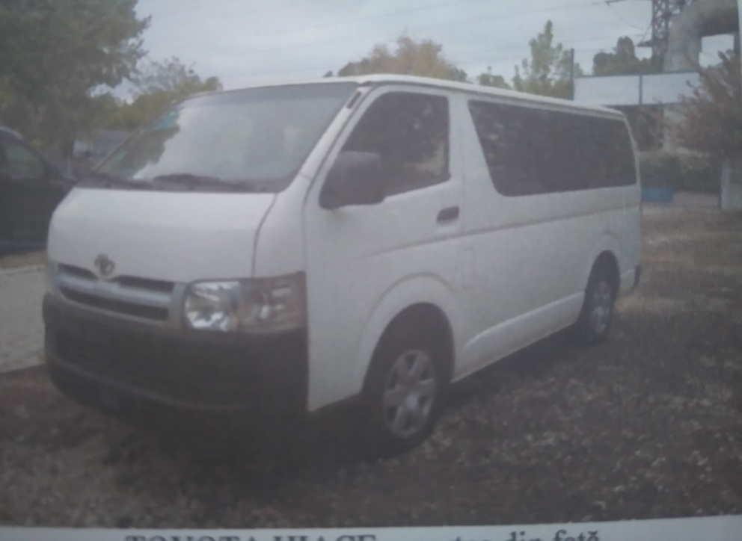
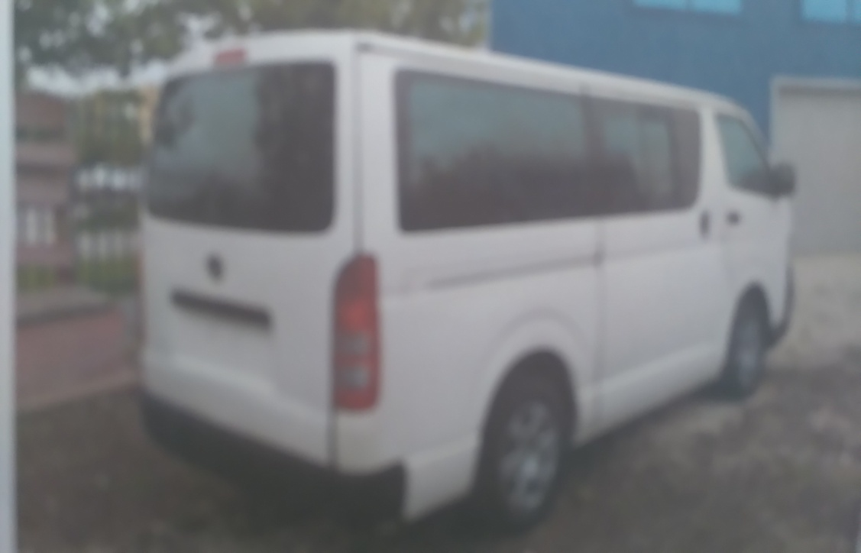
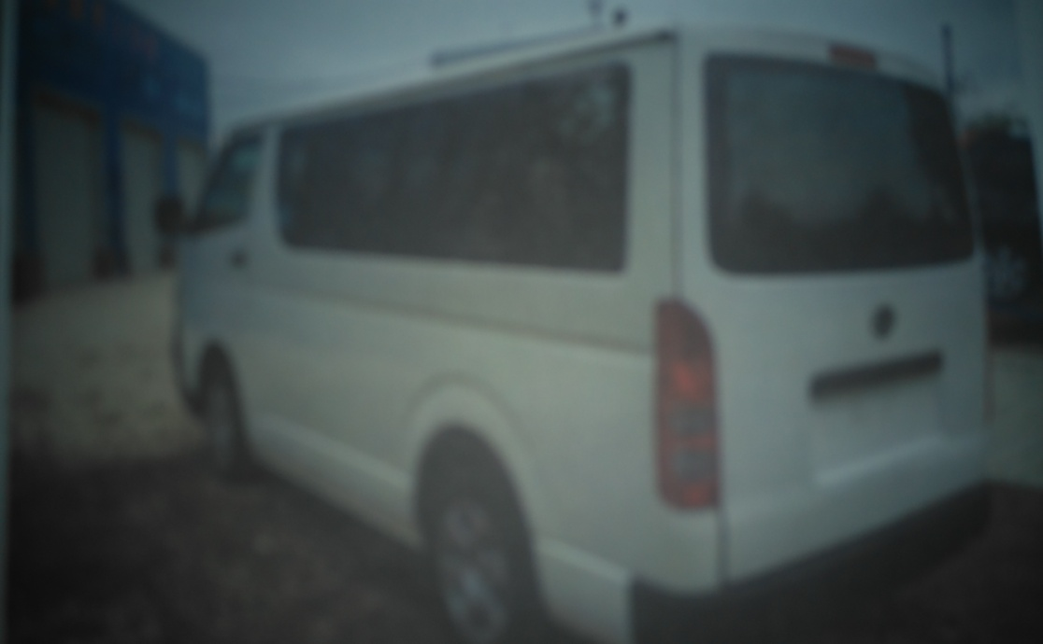
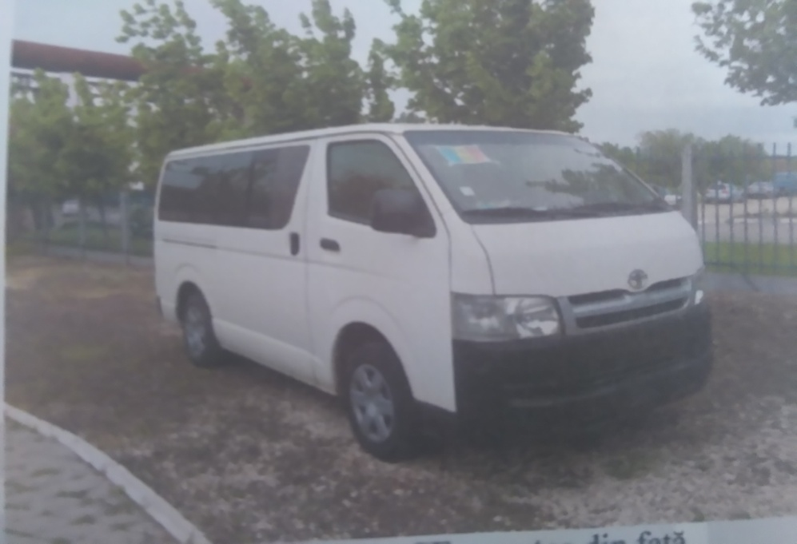
 |  |  |  |  |  |  |  |  |  | Anexa nr.3

Nr. | Modelul | Nr. de înmatriculare | Tipul caroseriei | Capacitatea cilindrică, cm3 | Anul fabricării | Parcurs, km | Tipul de combustibil | Culoarea | Preţul de pornire (lei) | Locuri
1 | Toyota Hiace | CNI 314 | vagon | 2,982 | 2006 | 219,516 | Motorina | Alb | 90,288 | 15
 | Total |  |  |  |  |  |  |  | 90,288

 | Toyota Hiace | CNI 314

